Codigo Python
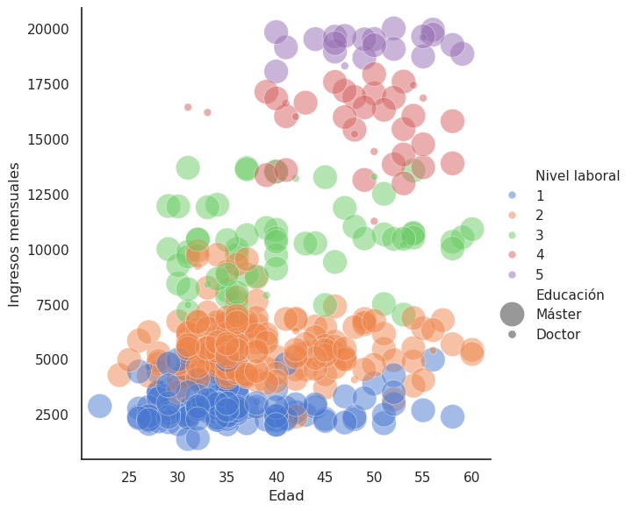
Pasos del análisis con Python
Definimos el Dataframe df
Definimos Lista Selección según segementador
Dataframe filtrado df_filtrado
Gráfico de Burbujas

